Hoja1
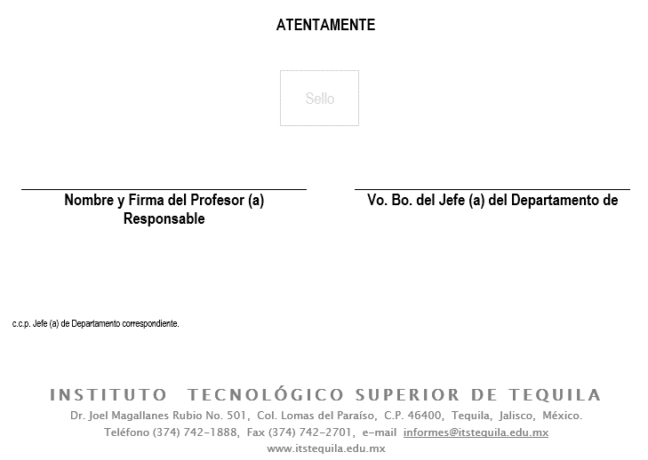
CONSTANCIA DE CUMPLIMIENTO DE ACTIVIDAD COMPLEMENTARIA

LIC. ROSA MARÍA MARISCAL GUTIÉRREZ
JEFE(A) DEL DEPARTAMENTO DE SERVICIOS ESCOLARES
INSTITUTO TECNOLÓGICO SUPERIOR DE TEQUILA
P R E S E N T E

El que suscribe |  |  |  |  |  | ,por este medio se permite hacer de
su conocimiento que el estudiante |  |  |  |  |  |  |  | con número de
control |  |  |  | de la carrera de |  |  |  | ha cumplido su
actividad complementaria con el nivel de desempeño |  |  |  |  |  |  | y un valor numérico
de |  |  | durante el periodo escolar |  |  |  | con un valor curricular
de | 1 | crédito(s).

Se extiende la presente en la ciudad de |  |  |  | Ciudad | a los | Día | días de | Mes
de | Año

